상품제안서
해바라기부채(로고) | 상품코드: F16082

 |  |  |  |  |  |  | 02-412-0044 | www.easy1.co.kr
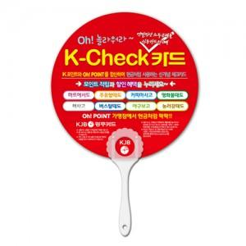

【상세/제작정보】 | ※비수기(9월~4월)에는 목형비 추가 됩니다. 별도 문의주세요

【인쇄/포장옵션】 | 풀칼라 / 포장불가능

【공급단가】 | 수량 | 1,000~ | 2,000~ | 3,000~ | 5,000~ | 10,000~
*VAT별도 | 단가 | 270원 | 270원 | 260원 | 250원 | 250원

【상품 URL】 | https://easy1.co.kr:443/src/goods_detail.php?gdno=16082

